5
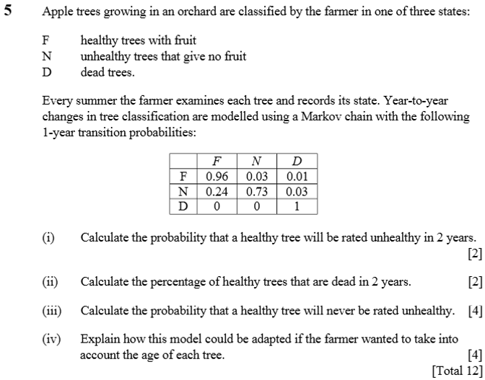

 | 0.96 | 0.03 | 0.01
 | 0.24 | 0.73 | 0.03
 | 0 | 0 | 1

0.9288 | 0.0507 | 0.0205
0.4056 | 0.5401 | 0.0543
0 | 0 | 1

